RT Calculation
โปรแกรมคำนวณค่า RT (ระดับความก้องหรือกังวาน ของเสียงภายในห้อง)
ส่วนหนึ่งของ คู่มือปฏิบัติวิชาชีพ การออกแบบคุณภาพเสียงในอาคาร 2560 (Building Acoustics Design 2017)

ฝ้า

ผนัง2
สูง

ผนัง5
ผนัง1
ผนัง4
ผนัง6
ผนัง3
กว้าง

พื้น

ยาว
 |  |  |  |  | กรอกข้อมูลเฉพาะช่องสีเหลือง

1
2
ใส่ขนาดห้อง | กว้าง | 7.00 | เมตร |  | เลือกรูปแบบการคำนวณ |  | RT รายความถี่
 | ยาว | 10.00 | เมตร
 | สูง | 3.00 | เมตร
3

4
5
เลือกวิธีคำนวณปริมาตรของห้อง |  | คำนวณอัตโนมัติ ในกรณีห้องเป็นรูปทรงสี่เหลี่ยมมุมฉาก
ปริมาตรของห้อง* |  | 230.00 | ลูกบาศก์เมตร
*คำนวณอัตโนมัติ ปริมาตร = กว้าง x ยาว x สูง หากเป็นค่าอื่นสามารถใส่ค่าจากพื้นที่ห้องจริงแทนได้

พื้นผิว | กรอกพื้นที่ (ตร.ม.) | ใส่ค่าสัมประสิทธิการดูดซับเสียงรายความถี่ของวัสดุบนพื้นผิวนั้นๆ
 |  | (กรณีไม่สามารถขอข้อมูลค่าสัมประสิทธิ์การดูดกลืนเสียงของวัสดุจากผู้ผลิตได้ สามารถใช้ค่ากลางจากตารางในแผ่นที่ 3 (Alpha & NRC Guide Value) ได้)
 |  | 125 | 250 | 500 | 1000 | 2000 | 4000 | NRC
พื้น 1 | 70 | 0.01 | 0.01 | 0.01 | 0.02 | 0.05 | 0.07 | 0.05
พื้น 2
พื้น 3
ฝ้า 1 | 70 | 0.71 | 0.93 | 0.73 | 0.56 | 0.42 | 0.39 | 0.65
ฝ้า 2
ฝ้า 3
ผนัง 1 | 102 | 0.01 | 0.01 | 0.02 | 0.03 | 0.04 | 0.04 | 0.05
ผนัง 2
ผนัง 3
ผนัง 4
ผนัง 5
ผนัง 6
ผนัง 7
ผนัง 8
ผนัง 9
ผนัง 10
ผนัง 11

ค่า Reverberation Time,RT |  | 0.72 | 0.55 | 0.68 | 0.84 | 1.00 | 1.01 | 0.68
6
ผลลัพธ์ ค่า RT ที่ได้
สามารถตรวจค่า RT ว่าได้ตามมาตรฐานหรือไม่
ได้จากกราฟในแผ่นที่ 2 (Compare to Standard)
7

Compare to Standard
กราฟมาตรฐานสำหรับใช้เปรียบเทียบกับผลการคำนวณค่า RT
ส่วนหนึ่งของ คู่มือปฏิบัติวิชาชีพ การออกแบบคุณภาพเสียงในอาคาร 2560 (Building Acoustics Design 2017)
กราฟแสดงผลการคำนวณค่า RT เทียบกับกราฟมาตรฐาน
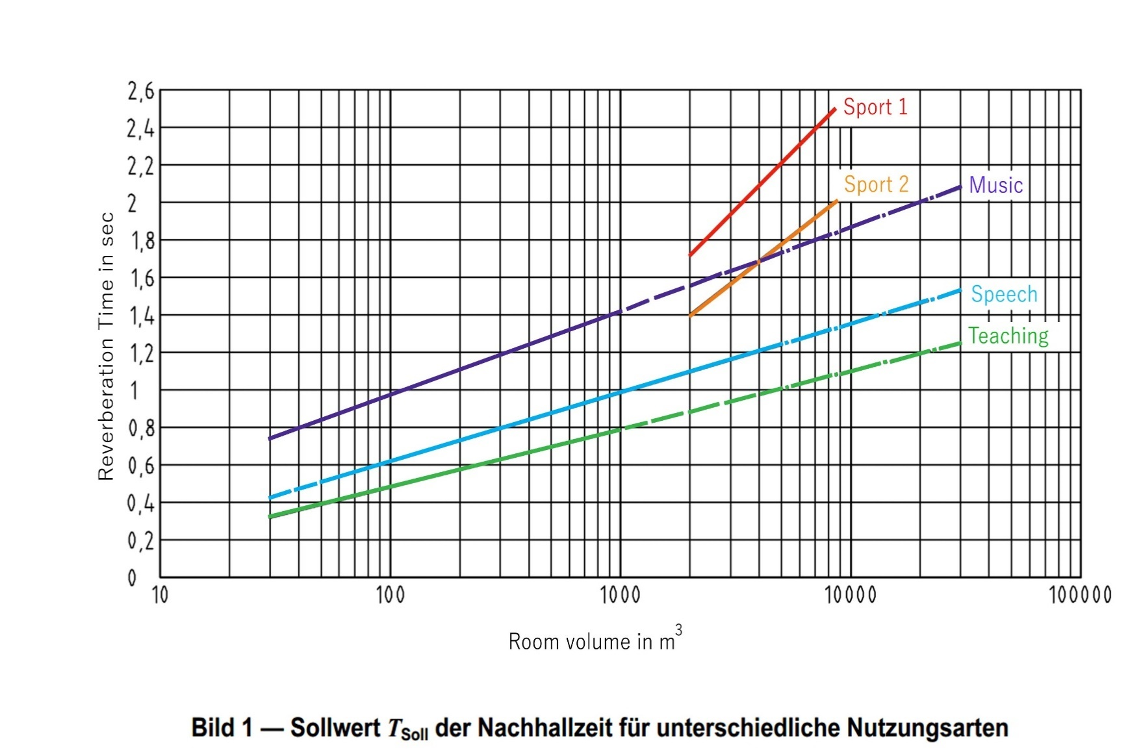

ค่าเฉลี่ย RT ที่ความถี่ 500 และ 1000 Hz. |  | 0.76 | วินาที
ให้อ่านค่า RT (x) เปรียบเทียบกับเส้นกราฟที่ตรงกับประเภทของอาคารที่นำมาคำนวณ ซึ่งค่า RT ที่ได้ควรจะอยู่ใกล้เคียงเส้นกราฟมากที่สุด หากค่าต่ำกว่าเส้นกราฟมากเสียงในห้องจะแห้งไม่มีชีวิตชีวา แต่ถ้าสูงกว่าเส้นกราฟมากก็จะเกิดเสียงก้องทำให้มีปัญหาในการจับใจความ

Music | - ห้องเรียนดนตรี ร้องเพลง | Sport 1 |  | - โรงยิม สระว่ายน้ำ สำหรับการเรียน 1 กลุ่ม
 | - ห้องจัดเลี้ยงที่มีการแสดงดนตรี
 | - พื้นที่ล็อบบี้ / ห้องนั่งเล่น | Sport 2 |  | - โรงยิม สระว่ายน้ำ สำหรับการเรียนหลายกลุ่ม
 | - โรงอาหาร ห้องอาหาร
Speech | - ห้องประชุม (ขนาดใหญ่มีเครื่องขยายเสียง) | Teaching |  | - ห้องเรียน ห้องบรรยาย ห้องทดลองปฏิบัติการ ห้องประชุมขนาดเล็ก – กลาง
 | - ห้องซ้อมดนตรี ร้องเพลงในโรงเรียน |  |  | - ห้องสัมมนาที่มีการแลกเปลี่ยนความคิดเห็นกันระหว่างผู้เข้าร่วมสัมมนา
 | - ศาล ห้องตัดสินคดี |  |  | - ห้องเลี้ยงเด็ก/ผู้สูงอายุ
 | - ห้องสมุด
 | - สนามกีฬา สระว่ายน้ำสาธารณะ

สำหรับอาคารประเภทที่ต้องพิจารณาเรื่องเสียงโดยละเอียดเป็นพิเศษ เช่น โรงภาพยนตร์ โรงละคร Studio Concert Hall พิพิธภัณฑ์ ควรให้ผู้เชี่ยวชาญทางด้านเสียงเป็นผู้แนะนำ

